机种名
PCB可制造性设计评审验证表 |  |  | 核准 |  | 客户/机种
 |  |  | 评审 | 刘龙刚 | 板号 | C7-820-R2565
 |  |  | 电子工程师 |  | 版本/日期 | S00.00/2017.04.21
 |  |  | 评审日期 | 2017.06.01 | 备注 | 不符合1，符合0，不得留空
方案 问题分类 |  | 机种名 |  | 问题点描述 | 最终处 理意见 | 工艺要求
 |  | 审核问题 | 验证结果
 |  | 1 | 0
1、工艺方案符合性性检查 |  | 1 | 0
Ø | 设计图纸是否使用标准化？ | 1 |  |  |  | 要求使用统一模板，在标准层
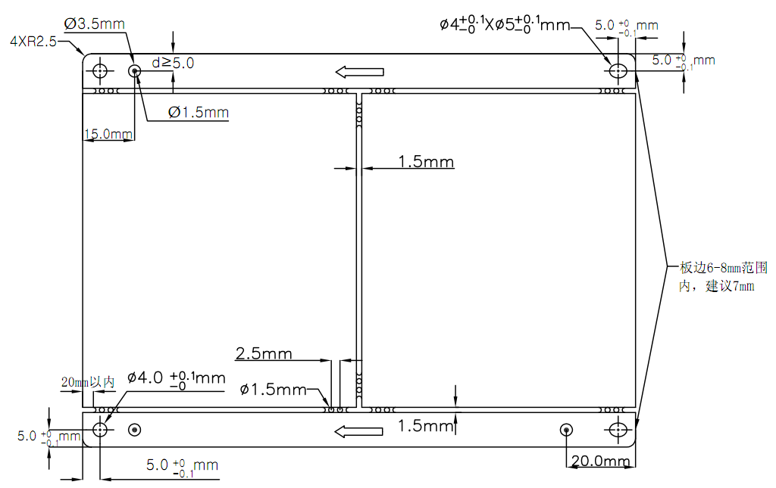
板边8-10mm
Ø | 元器件种类数量是否满足设备要求？ | 0 |  |  |  | 元器件种类不超过180种
Ø | 元器件封装是否满足工艺要求？ | 0 |  |  |  | 符合SMD封装要求
Ø | 最小元器件是否满足工艺要求？ | 0 |  |  |  | 核心板允许0201，其他要求0603以上
Ø | 最高元器件是否满足工艺要求？ | 0 |  |  |  | 要求19mm以内，最高不得超过25mm
Ø | 元器件是否需要特制吸嘴？ | 0 |  |  |  | 确认器件是否可以使用常规吸嘴
Ø | PCB尺寸是否满足工艺要求？ | 0 |  |  |  | 主板要求190mm宽（共线生产），SMT上板最大尺寸250*300mm，ICT/FCT长度要求＜240mm
Ø | 是否在最大范围内使用贴片封装器件？ | 0 |  |  |  | 避免使用插件
Ø | 是否按最大的可能将PCB集成？ | 0 |  |  |  | 同一机型印尽可能合并，减少PCB数量
Ø | PCB厚度是否符合？ | 0 |  |  |  | 要求1.2~1.6mm，一般1.6mm
Ø | 板材选用是否符合要求？ | 0 |  |  |  | 无铅产品禁止使用CEM-1板材，tg温度应满足规范要求
Ø | 表面处理方式是否合理？ | 0 |  |  |  | 应标识清楚表面处理方式，并符合规范要求，6层板以上选择沉金（ENIG）； 4层以内选用无铅喷锡；二层板以内选用OSP

2、工艺边符合性检查 |  | 0 | 0
Ø | 拼板方式是否合理？ | 0 |  |  |  | 应确保效率、强度、传板顺畅等要求，详见规范，建议拼板旋转180度，同一板内的所有小板拼版方式要求一致
Ø | 进板方向是否合理？ | 0 |  |  |  | 进板方向应避免平行进板，见右图
Ø | 是否有缺口影响？ | 0 |  |  |  | 避免有缺口影响停板或感应位置，不规则部分要求补齐，保留锣槽，要求锣槽的宽度为1.5mm。
Ø | 工艺边大小是否符合？ | 0 |  |  |  | 进板方向工艺边宽度要求8-10mm，不得小于7mm
Ø | 工艺边是否覆铜处理？ | 0 |  |  |  | 工艺边要求覆铜处理

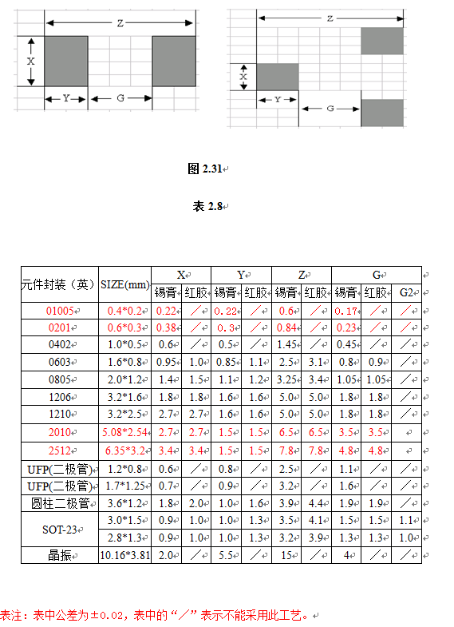
3、mark点符合性检查 |  | 0 | 0
Ø | mark点大小、形状是否符合？ | 0 |  |  |  | 要求圆形直径1.5mm，必要时可以为1mm
Ø | mark点距离是否符合？ | 0 |  |  |  | 没有贴片元件的面不需要MARK点，距离板边15mm和20mm，见右图
Ø | mark点是否具备防反功能？ | 0 |  |  |  | 要求对角MARK点相差5mm
Ø | mark点是否有干涉？ | 0 |  |  |  | 要求mark点无干涉，且无白油圈、丝印
Ø | mark点是否与贴片焊盘处在同一层？ | 0 |  |  |  | 要求MARK与贴片元件处于同一层
Ø | 双面mark点是否错开？ | 0 |  |  |  | 顶面和底面mark点不可以重叠（阴阳板除外），错开5mm

4、邮票孔符合性检查 |  | 0 | 0
Ø | 邮票孔位置是否合理？ | 0 |  |  |  | 避免造成停板反弹、分布合理，尽量靠近端点，见右图
Ø | 邮票孔大小、距离是否符合？ | 0 |  |  |  | 邮票孔直径1.5mm，距离2.5mm，每组4个节点，两个圆加两个半圆三节点（必要情况下可以增加或减少），见右图
Ø | 邮票孔分布是否存在强度不足、板弯的风险？ | 0 |  |  |  | 组与组之间距离50-70mm为宜，较细部分需多加邮票孔
Ø | 邮票孔是否有造成干涉或污染的风险？ | 0 |  |  |  | 邮票孔应避开插座位置，并避免干涉器件
Ø | 锣槽的宽度是否符合？ | 0 |  |  |  | 锣槽宽度1.5mm

5、测试点符合性检查 |  | 0 | 0
Ø | 植针率是否>85%（DV类65%）？ | 0 |  |  |  | CD、屏类要求≥85%，DA类≥65%
Ø | 测试点大小是否≥0.8mm？ | 0 |  |  |  | ICT测试点正常为1.0mm，最小不少于0.8mm，工装测试点为1.3mm
Ø | ICT测试点距离是否≥1.8mm？ | 0 |  |  |  | 测试点距离≥1.8mm，极端条件下≥1.25mm
Ø | 工装测试点距离是否≥2.54mm？ | 0 |  |  |  | 极端条件下≥1.9mm
Ø | 测试点是否有被遮挡的情况？ | 0 |  |  |  | 测试点不得被器件遮挡
Ø | 测试点距离焊盘距离是否符合？ | 0 |  |  |  | 边缘距离≥0.3mm，通孔元件引脚可以作为测试点使用，无需再增加测试点；要求不可与线路或过孔相割或相切，并尽可能布于底面，

6、封装符合性检查 |  | 0 | 0
Ø | 是否使用CIS库封装？ | 0 |  |  |  | 要求使用CIS库封装
Ø | CIS库封装是否与规格书要求一致？ | 0 |  |  |  | CIS库封装需与规格书封装要求一致
Ø | 规格书封装是否与设计规范有冲突？ | 0 |  |  |  | 规格书封装与设计规范要求冲突时，规范优先
Ø | 元器件封装是否符合贴装要求？ | 0 |  |  |  | 器件封装需满足贴装要求
Ø | 排列式焊盘长度是否符合规范要求？ | 0 |  |  |  | 引脚与焊盘叠加后前端0.4mm，后端0.6mm
Ø | 吸热量大器件焊盘是否足够大？ | 0 |  |  |  | 3mm以上

7、布局符合性检查 |  | 0 | 0
Ø | 线路的走线是否正确、合理？ | 0 |  |  |  | 线路宽度不可超出焊盘宽度，走线不允许露铜；BGA锡球和单面板走线必需加泪滴
Ø | 支架与走线存在短路风险？ | 0 |  |  |  | 支架接触位置禁止布线，支架弯角3mm范围禁止走线露铜；
Ø | 是否正确使用隔热带保证焊盘的一致？ | 0 |  |  |  | 接地网络，需加花孔隔热，要求“十”字花孔
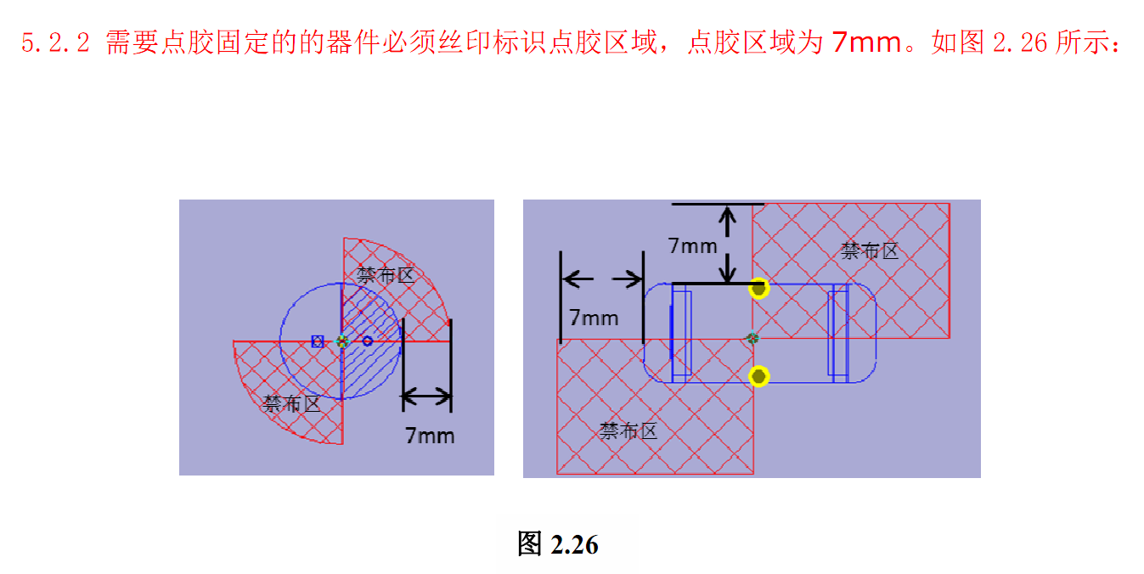
Ø | 排列式通孔器件走锡焊盘是否合理、有效？ | 0 |  |  |  | 通孔元器件要求加走锡焊盘，见右图；拖锡焊盘要求距离焊盘0.5mm以内，长度要求至少3mm以上，保持与焊盘同宽
Ø | 是否有超重器件布于底面？ | 0 |  |  |  | 底面不允许有过重的器件，如大电感、铝电解
Ø | 是否有高度≥7mm的器件用在使用托盘过波峰的情况？ | 0 |  |  |  | 不允许
Ø | 是否存在极少数物料布在PCB的一面的情况？ | 0 |  |  |  | 少于100个
Ø | 连接器3mm范围内是否布有元器件？ | 0
Ø | 连接器排插插入方向是否布有元器件？ | 0 |  |  |  | 3cm范围不允许
Ø | 螺丝孔周围2mm范围内是否布有元器件？ | 0 |  |  |  | 2mm范围内不可布元器件
Ø | 点胶位置是否设置了禁布区？ | 0 |  |  |  | 点胶元件周围要求预留7mm以上范围点胶区域，见右图
Ø | 0603以下封装两焊盘之间是否存在走线（含接地）？ | 0
Ø | 是否存在线路未用绿油保护的情况？ | 0 |  |  |  | 走线不允许露铜

8、通孔符合性检查 |  | 0 | 0
Ø | 定位孔大小、位置是否符合？ | 0 |  |  |  | 要求4个，两个φ4mm圆，两个φ4*5mm椭圆，左下角必须为圆孔。（无电插元件除外）
Ø | 定位孔是否没有采用金属化孔？ | 0 |  |  |  | 不允许金属化孔
Ø | 是否设计了分板工装定位孔？ | 0 |  |  |  | 要求有4个螺丝孔大小（3mm）的定位孔
Ø | 插件孔大小是否大于线径0.2~0.4mm？ | 0 |  |  |  | 大于线径0.2~0.4mm
Ø | 插件孔是否采用防插反工艺？ | 0 |  |  |  | 采用防插反，见CIS库
Ø | 插件孔焊盘大小是否符合？ | 0 |  |  |  | 单边至少0.3mm
Ø | 插件孔接地是否使用隔热带？ | 0 |  |  |  | 包括通孔焊盘要求“十”字花孔
Ø | 螺丝孔是否采用双“C”型标准模式？ | 0 |  |  |  | 不需要接地的螺丝孔不铺铜箔，需要接地的螺丝孔BOT面孔设计见下图。BOT面螺丝孔无需上锡，可以不做裸铜螺丝孔
Ø | 螺丝孔开口方向是否与进板方向一致？ | 0 |  |  |  | 要求一致，见下图
Ø | 导通孔大小是否≥0.4T(板厚），且≥0.25mm？ | 0 |  |  |  | 过孔要求φ≤0.4mm使用塞孔，大过孔可以使用多个小过孔代替，防止通孔内有锡珠残留；接地散热焊盘尽量少打过孔，如需尽量方阵（3*3、2*4）分布
Ø | 导通孔距离板边是否≥0.8T，且≥0.5mm？ | 0
Ø | 导通孔之间距离是否≥0.8T，且≥0.5mm？ | 0
Ø | 导通孔是否靠近或在焊盘上？ | 0 |  |  |  | 焊盘上或0.2mm范围内不可有测试点或小孔，另焊盘和测试点或过孔之间必须有阻焊油阻隔，pad与pad之间必须保证0.2mm
Ø | 导通孔避开器件引线或电极？ | 0 |  |  |  | ＞0.5mm
Ø | 是否有破孔的风险？ | 0 |  |  |  | 不可造成通孔焊盘破或孔破，＞0.5mm

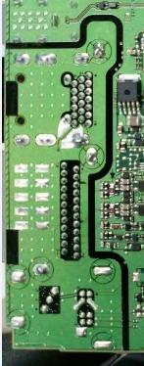
9、丝印符合性检查 |  | 0 | 0
Ø | 产品信息是否规范？ | 0 |  |  |  | 字迹清晰可见，不可被本体遮盖或焊盘、测试点破坏，要求距测试点和焊盘至少0.2mm；核心板需要贴片在主板上的，要求核心板底部无白油
Ø | 排列式插件元件焊盘之间是否印上油墨？ | 0 |  |  |  | 焊盘间需要加丝印隔离，见右图
Ø | 位号丝印是否方向一致整齐？ | 0 |  |  |  | 要求方向一致
Ø | 是否使用丝印标识禁布区？ | 0 |  |  |  | 波峰焊接元件要求有禁布区，见右图（不要求黑油）
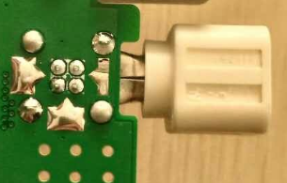
Ø | 贴（刻）条码区是否印上白油？ | 0 |  |  |  | 要求在TOP层10x10mm,不可有元件、走线、过孔，完整铜箔并完全覆盖白油.。贴纸条码框要求在10x10mm基础外围2mm禁布范围，禁布范围不允许布元件，可以有过孔和走线
Ø | 进板方向（含双面）是否使用丝印标识？ | 0 |  |  |  | 板边要求箭头标识
Ø | 是否使用丝印标识器件方向并确保能够识别？ | 0 |  |  |  | IC极性标识放在本体外，描述清楚；

10、BGA工艺符合性检查 |  | 0 | 0
Ø | BGA走线是否有造成焊盘不规则的风险？ | 0 |  |  |  | 不做加大开窗处理
Ø | BGA是否存在二次过炉的情况？ | 0 |  |  |  | 一般不允许
Ø | BGA 10mm范围内是否有翼型脚器件？ | 0 |  |  |  | BGA 10mm范围内不允许有翼型脚器件
Ø | BGA 5mm范围内是否有较大型的器件？ | 0 |  |  |  | 5mm
Ø | BGA 3mm范围内是否有较小的器件？ | 0 |  |  |  | 3mm
Ø | BGA 是否太靠近板边的位置？ | 0 |  |  |  | 20mm

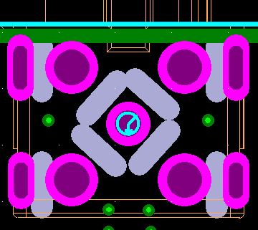
11、安全距离符合性检查 |  | 0 | 0
Ø | 元器件距离板边距离是否>1.25mm？ | 0 |  |  |  | 元件要求≥1.25mm；铜箔、走线要求距板边≥0.3mm
Ø | 邮票孔位置走线距离板边是否>1.25？ | 0 |  |  |  | >1.25mm
Ø | 走线距离板边是否>0.5mm？ | 0 |  |  |  | >0.5mm
Ø | 电源走线距离板边或通孔距离是否≥0.8mm？ | 0 |  |  |  | ≥0.8m
Ø | 元器件之间焊盘距离是否>0.5mm？ | 0 |  |  |  | chip元件本体间距至少0.5mm，铝电解、大电感等间距至少1mm；BGA周围要求3mm；
Ø | 接地覆铜部位距离板边是否>0.3mm？ | 0 |  |  |  | >0.3mm
Ø | 导通孔距离焊盘距离是否>0.2mm？ | 0 |  |  |  | 焊盘上或0.2mm范围内不可有测试点或小孔，另焊盘和测试点或过孔之间必须有阻焊油阻隔，pad与pad之间必须保证0.2mm
Ø | 元器件焊盘距离线路是否>0.3mm？ | 0 |  |  |  | >0.3mm
Ø | 屏蔽盖距离周边器件距离是否>1mm？ | 0 |  |  |  | 屏蔽框丝印1mm范围类不允许有元器件和测试点
Ø | 元器件距离螺丝孔距离是否>3mm？ | 0 |  |  |  | >3mm
Ø | 底部贴片器件距离通孔焊盘距离是否>4mm？ | 0 |  |  |  | >4mm
Ø | AI器件弯角方向2.88mm范围内是否布有贴片器件？ | 0 |  |  |  | 弯角方向2.88mm范围不允许有贴片器件
Ø | 器件之间距离是否符合？ | 0 |  |  |  | chip元件本体间距至少0.5mm，铝电解、大电感等间距至少1mm；BGA周围要求3mm；屏蔽框丝印1mm范围类不允许有元器件和测试点

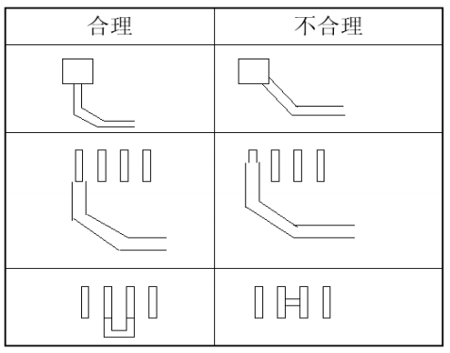

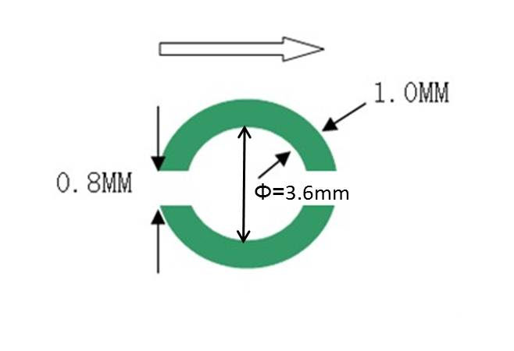

波峰焊方向
将线路铜箔开放为裸铜作为窃锡焊盘
波峰焊方向

